Расчет ДУ
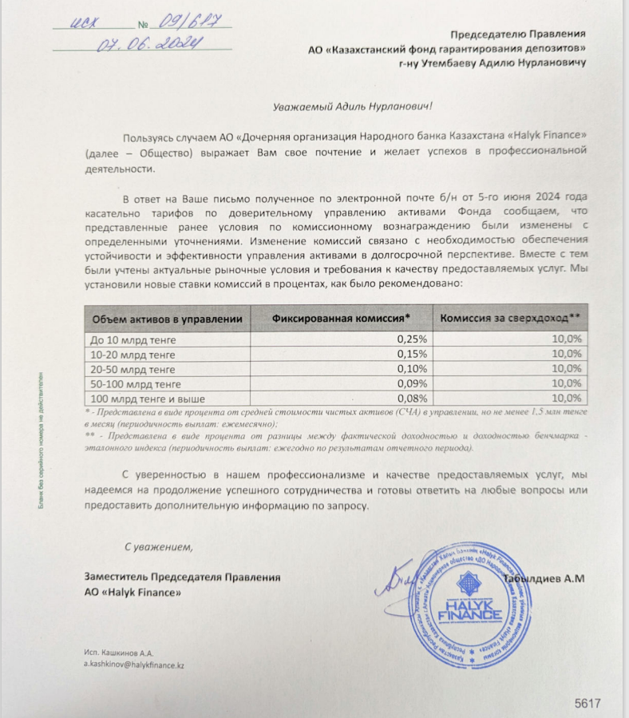
Средняя грязная | Сумма комиссий кроме ДУ | Месячная доля комиссии ДУ | Оплаченная комиссия ДУ за август (без учета корректировки) | Фактическая комиссия за август | Корректировка комиссии ДУ за август | Комиссия ДУ за сентябрь | К оплате
53,754,514,302.1 | 1,972,598.27 | 4,031,588.57 | 3,994,259.86 | 3,994,255.89 | -3.97 | 4,031,138.26 | 4,031,134.29

